AGENDAR
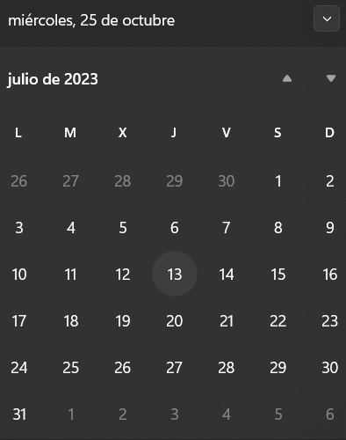
NUEVA AGENDA

TIPO IDENTIFICACION | CEDULA/PASAPORTE | IDENTIFICACION: | 0928451247
PACIENTE | 102 - JAVIER ALBERTO SUAREZ AGUIRRE
FECHA: | 2023-07-13 | HORA | 10:00:00

